EHBO
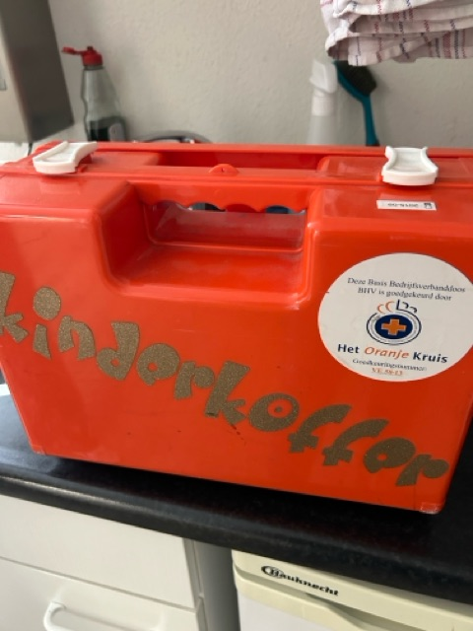
Materiaal | Type | adres | postcode | plaats
EHBO | EHBO kit Standard type A | Magistratenlaan 222 | 5223 MA | Den Bosch
EHBO | EHBO kit Standard type A | Magistratenlaan 222 | 5223 MA | Den Bosch
EHBO | EHBO kit Standard type A | Magistratenlaan 222 | 5223 MA | Den Bosch
EHBO | EHBO kit Standard type A | Magistratenlaan 222 | 5223 MA | Den Bosch
EHBO | EHBO kit Standard type A | Magistratenlaan 222 | 5223 MA | Den Bosch
EHBO | EHBO kit Catering type A | Magistratenlaan 222 | 5223 MA | Den Bosch
EHBO | EHBO koffer groot | Magistratenlaan 222 | 5223 MA | Den Bosch
EHBO | EHBO koffer klein | Magistratenlaan 222 | 5223 MA | Den Bosch
EHBO | Verbanddoos A | Ringbaan-Zuid 2a | 6905 DB | Zevenaar
EHBO | Verbanddoos A | Ringbaan-Zuid 2a | 6905 DB | Zevenaar
EHBO | Verbanddoos A | Ringbaan-Zuid 2a | 6905 DB | Zevenaar
EHBO | Verbanddoos A | Ringbaan-Zuid 2a | 6905 DB | Zevenaar
EHBO | Verbanddoos A | Ringbaan-Zuid 2a | 6905 DB | Zevenaar
EHBO | Verbanddoos A | Ringbaan-Zuid 2a | 6905 DB | Zevenaar
EHBO | Verbanddoos A | Ringbaan-Zuid 2a | 6905 DB | Zevenaar
EHBO | Verbanddoos A | Ringbaan-Zuid 2a | 6905 DB | Zevenaar
EHBO | Verbanddoos A | Ringbaan-Zuid 2a | 6905 DB | Zevenaar
EHBO | Verbanddoos A | Ringbaan-Zuid 2a | 6905 DB | Zevenaar
EHBO | Verbanddoos A | Ringbaan-Zuid 2a | 6905 DB | Zevenaar
EHBO | Verbanddoos A | Ringbaan-Zuid 2a | 6905 DB | Zevenaar

